Лист1
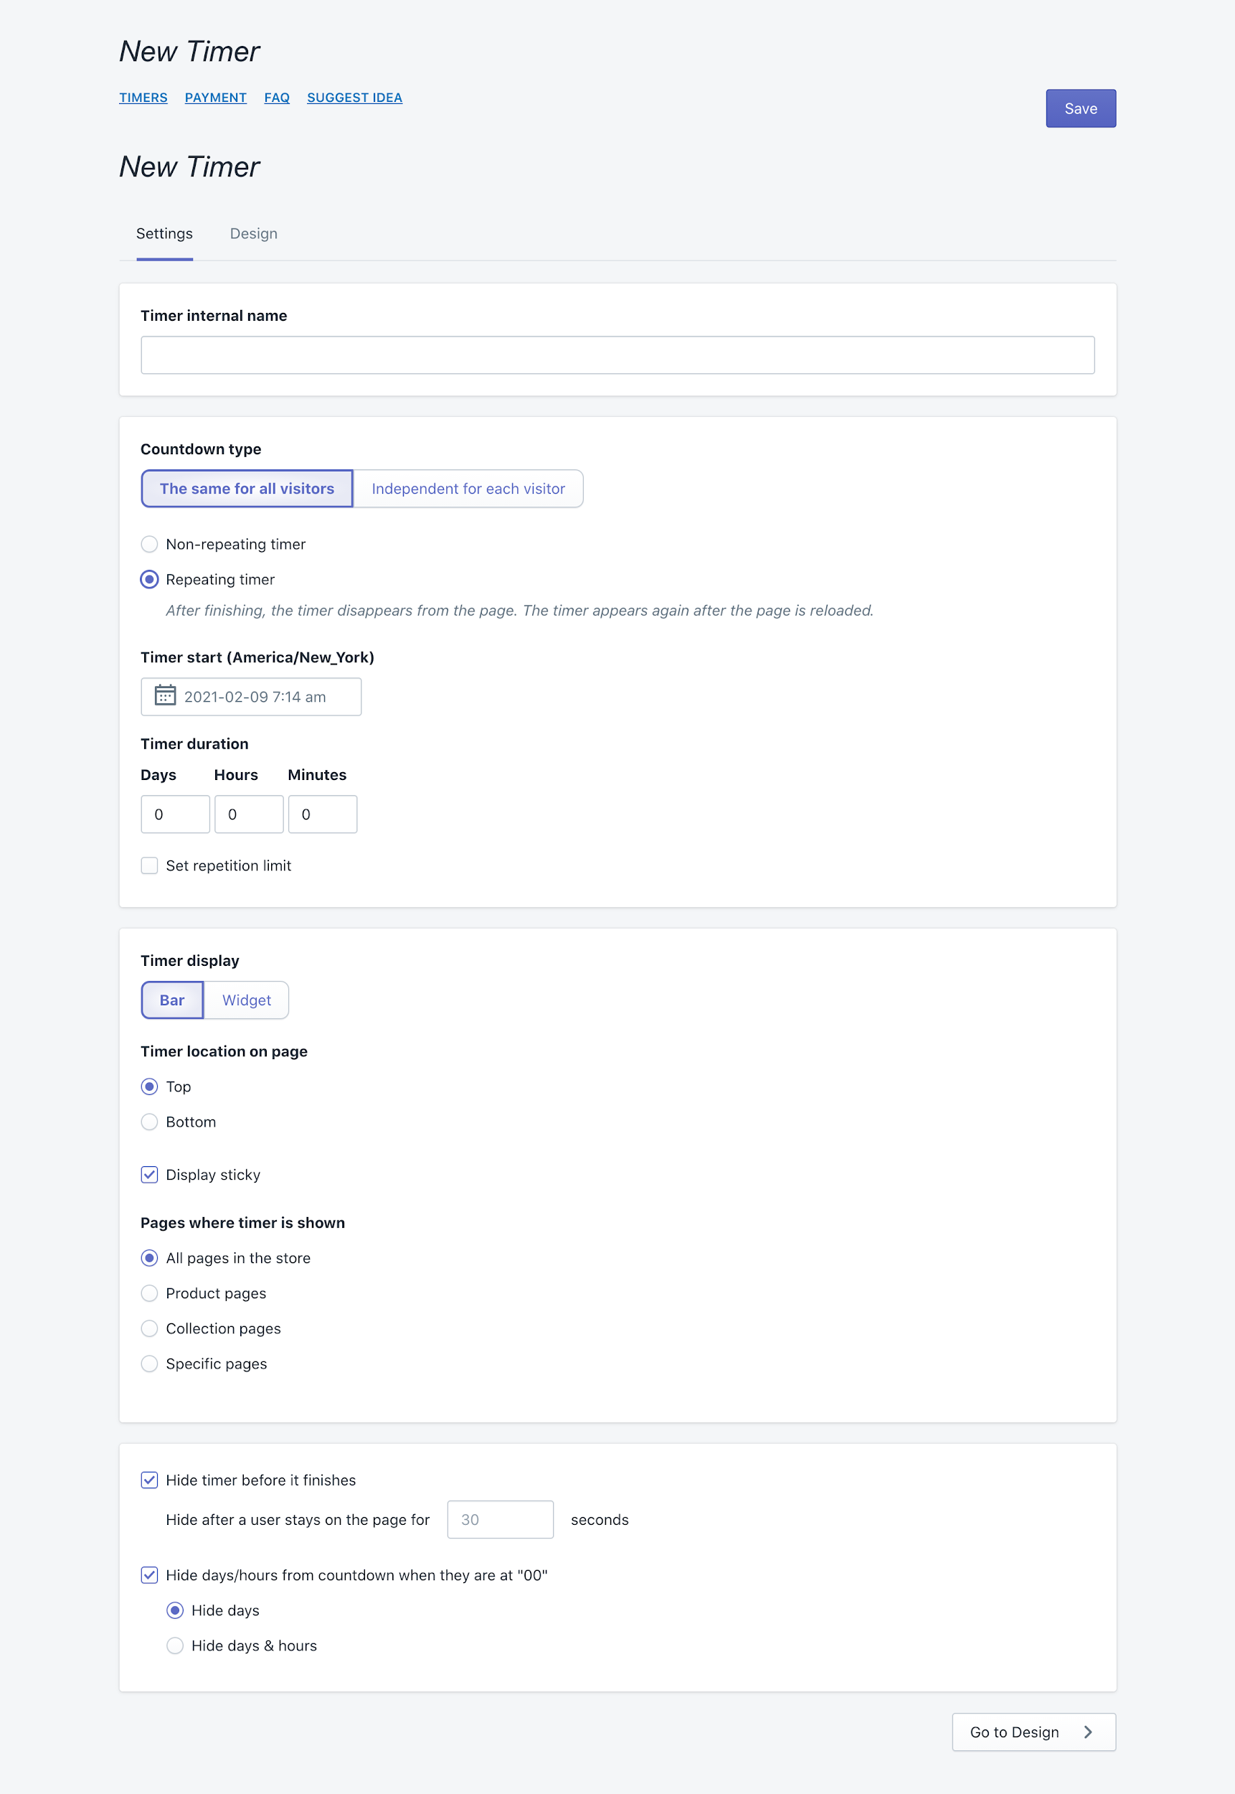
CHECK-LIST Sales Countdown Timer Bar
MODULE | ID | DESCRIPTION | PASS/FAIL | COMMENTS
Place Timer | PT_1 | Установить таймер на главной странице | Y/N
 | PT_2 | Установить таймер на странице отдельного продкута | Y/N
 | PT_3 | Установить таймер на категорию продуктов | Y/N
 | PT_4 | Разместить таймер в заголовке сайта | Y/N
 | PT_8 | Разместить таймер в нижней части( footer) сайта | Y/N
 | PT_6 | Проверить check-box "Display sticky" | Y/N | Отображается ли таймер при прокрутке страницы?
 | PT_7 | Проверить возможность редактирования существующего таймера |  | Подразумевается ли возможность удаления таймера со страницы, редактирования имени, времени, типа, дизайна?
 | PT_5 | Разместить таймер как отдельный виджет | Y/N | Проверить возможность выбора товара для которого будет отображаться таймер. Проверить функционал размещения по умолчанию а также выбор вручную где будет размещаться виджет( "Widget placement selection"). Подразумевается ли возможность установки нескольких таймеров для одного товара?
Set Time | ST_9 | Проверить валидацию для поля ввода "Timer internal name" | Y/N | Спец символы, цифры, макс/мин длинна, разные языки, регистр, вставка JS скриптов/HTML тэгов
 | ST_10 | Проверить обновление таймера при условии его истечения при выбранной настройке "Repeating timer" после обновления страницы. | Y/N
 | ST_11 | Проверить исчезновение таймера при выбранной настройке "Non-repeating timer" после его истечения | Y/N
 | ST_12 | Провереть radio-button "Countdown type" для установки типа таймера | Y/N | Установить таймер как для отдельного юзера так и общий для всех.
 | ST_13 | Проверить валидацию для поля "Timer start(America/New York)" | Y/N | Есть ли возможность смены часового пояса? Что если ввести дату из прошлого, например день или месяц назад? Есть ли возможность смены формата времени на 24 часовой и 12?
 | ST_14 | Проверить валидацию для поля ввода времени "Timer duration" | Y/N | Какие требования к вводу времени?Что если ввести 25 часов, будет ли прибавлен день и 1 час? Что если вводить больше 60 минут, будет ли прибавка к часам? Макс/мин значения, ввести все 0. Ввести дробные числа.
 | ST_15 | Проверить check-box "Set repetition limit" | Y/N | Каков максимальный лимит повторений таймера, валидация
 | ST_16 | Проверить check-box "Hide timer before it finishes" | Y/N | Валидация поля ввода времени после того, как таймер исчезнет
 | ST_17 | Проверить checkbox "Hide days/hours from countdown when they are at "00" | Y/N | Проверить radio-buttons "Hide hours" & "Hide days"
Design Panel | DP_18 | Проверить валидацию для полей ввода формы "Timer elements" | Y/N | Спец символы, Макс/мин количество символов для текстовых полей, ограничения для цифровых, валидация для полей ввода ссылки.
 | DP_19 | Проверить комбинации отображения check-box'ов на форме "Timer elements" | Y/N | Рассмотреть все комбинации активных check-box, ни один не выбран, все выбраны, частично.
 | DP_20 | Создание и сохранение шаблона таймера | Y/N | Предполагается ли возможность создания шаблонов, использование их в будущем. Предоставляются ли выбор шаблонов по умолчанию?
 | DP_21 | Проверить возможность выбор дизайна для различных элементов таймера на форме "Timer design" | Y/N | Проверка элементов "slider" для выбора цвета, "radio-buttons" для стилей таймера. проверка элеметов "dropdown lists" для дополнительных элементов дизайна. Валидация полей где присутствует возможность ввода вручную,
Non-functional features | NF_22 | Проверить отображение таймеров при отключенном JavaScript в браузере | Y/N
 | NF_23 | Проверить отображение таймеров на различных устройствах | Y/N | Мобильные телефоны, планшеты, различные браузеры на устройствах.
 | NF_24 | Проверить отображение таймеров на различных браузерах | Y/N

